Hoja1
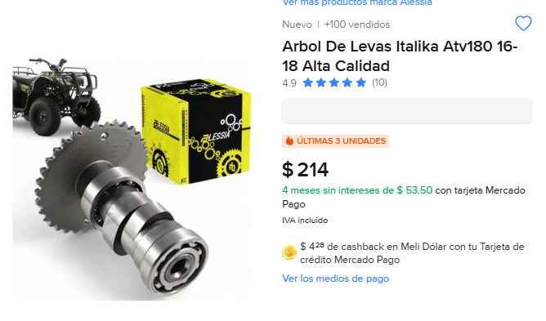
Costo | Cantidad | Importa | Llego bien? | Total
214 | 2 | 428 | SI | 428

